Estructura Estramipyme
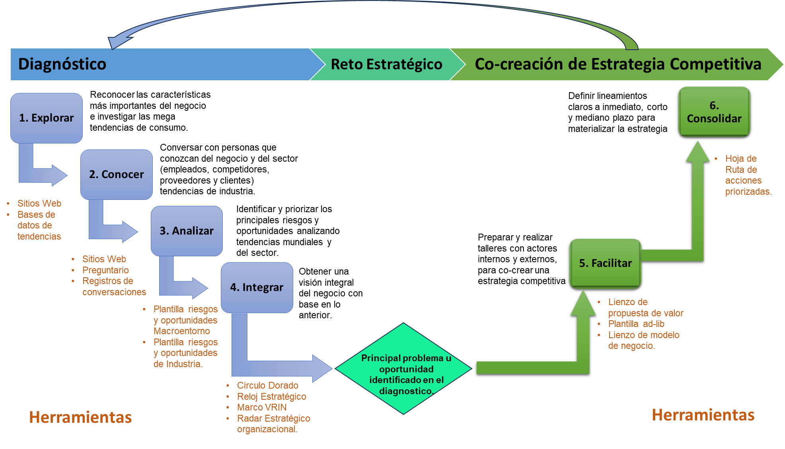
ESTRUCTURA METODOLOGÍA ESTRAMIPYME

En la imagen se evidencia la estructura de la metodología Estramipyme que se podrá desarrollar en el detalle cada una de las herramientas de la sección del Diagnostico, Reto estratégico y Co-creacion de Estrategia competitiva, a excepción de la etapa facilitar, la cual se fundamente en el desarrollo de los lienzos de Osterwalder. Cada herramienta en cada hoja inicia con unas instruciones básicas de uso, las cuales ayudaran optimizar esta herramienta de aplicación.

Reloj de Estratégico
Reloj Estratégico de Bowman
Otra herrmienta para análisis de la industria es el reloj estratégico:
Instruciones:
Para esta herramienta es necesario tener claridad sobre el realcionamiento de los precios del producto o servicio analizado con respecto a la competencia y además de entender cual es el valor percibido hasta ahora por dicho producto o servicio. Utilice la tabla al lado derecho de la pantalla para realizar el análisis de precios con sus principales competidores y luego en la parte inferior, en el recuadro resuma el valor que percibe el cliente de acuerdo con lo identificado en entrevistas, revisión documental (página web, redes sociales); para luego, con base a las opciones del Reloj estratégico (teoría resumida en la parte inferior de la hoja) seleccionar la estrella amarilla y ubicarla en la posición apropiada según el análisis entre precio y valor percibido.
Valor percibido del producto
Precio
-
+
Diferenciación
Híbrida
Bajo precio
Bajo precio / Valor añadido
Diferenciación segmentada
Estrategias destinadas al fracaso
+

 |  | PRECIO: | 11 de julio
 |  | Empresa | Lugar/Ubicación | Producto competencia | Cantidad o unidad de medida | Precio Competencia | Precio x/unidad de medida

 |  |  |  | Por unidad
 |  | Precio promedio competencia

 |  | Precio promedio producto

 |  | VALOR PERCIBIDO:
Conclusión de la herramienta:
 |  | Observaciones:

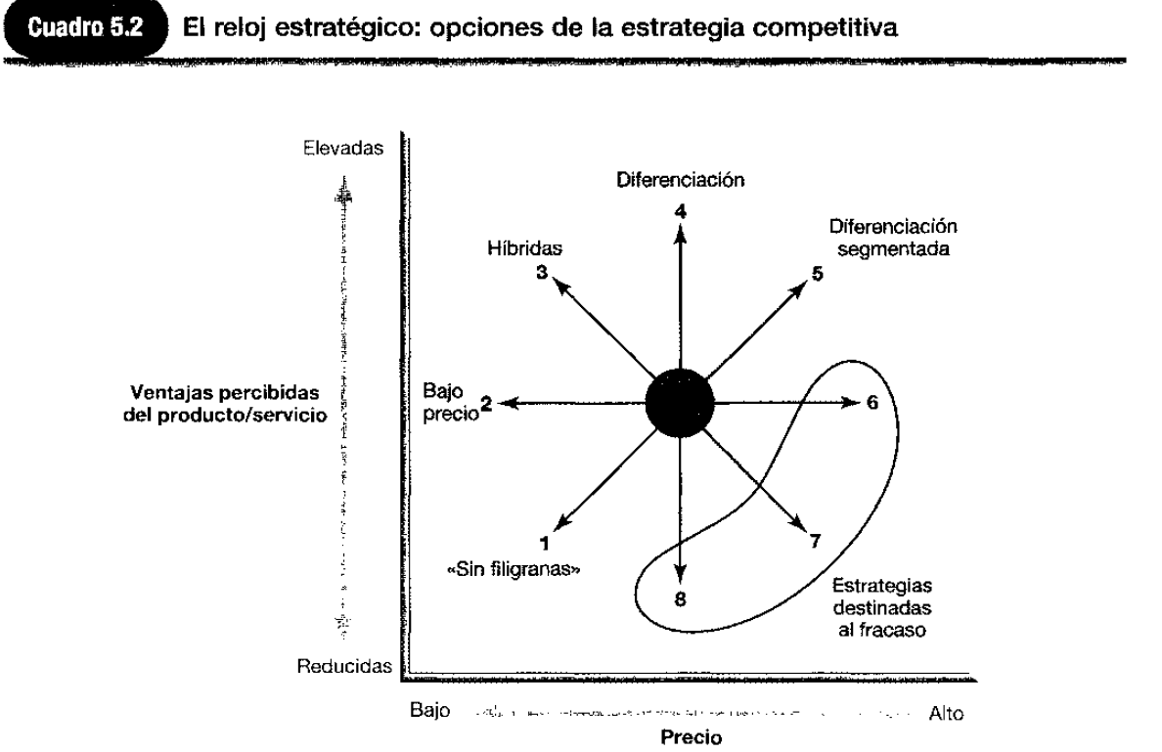
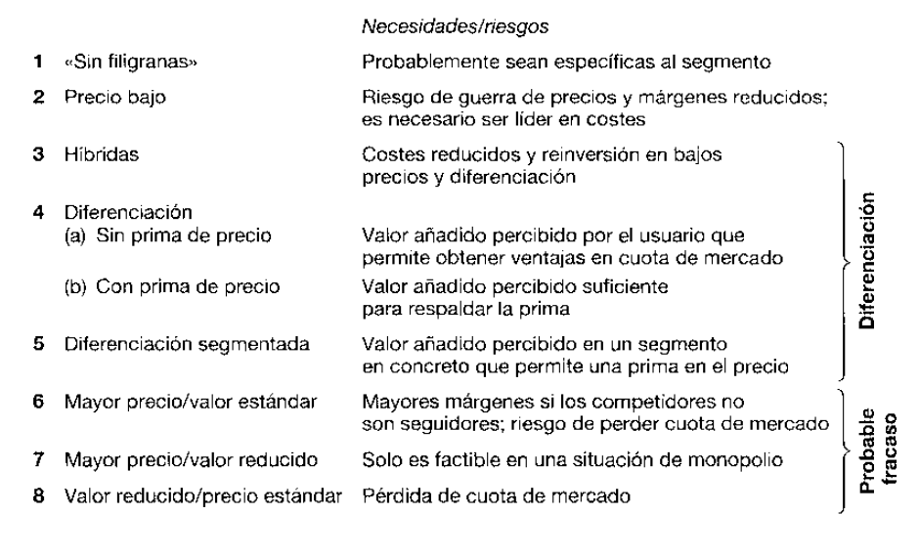

 | https://d1wqtxts1xzle7.cloudfront.net/60624834/Direccion_estrategia_Johnson-scholes-whitngton20190917-5517-uqnrmt-libre.pdf?1569306917=&response-content-disposition=inline%3B+filename%3DDIRECCION_ESTRATEGICA_SEPTIMA_EDICION_Ke.pdf&Expires=1693171913&Signature=I1cHhFaanXfWgKqpcwr-OVmgsemEfCxaKCWCzzscfy-L1OYudqdGpIoYYoURqs~GmLy8TmJXKQUwPDQO~YwHHYoZQtOOy3E1EW8MNwaj2lD6i48d55YabtNzGq3GifIGG-d44HoeJAb9sYxYfyx15xeiBVTJNwAoHlm2eJfwoJN6rZy47wk7lqt5CqCXi9VSWWCHJ9mlVotISkRgQPo9MpNxlcgv51ZI~8BXUIYPkK98BdQao~-q2aTwAyv0aNjLIrBvRml-apfDI7DhhLi5wjRXFXM-3JLdilya8X43-3dyQrQotTco4pPG87jvVWe6lVPZZZ~MNCPcekBtTnrMMw__&Key-Pair-Id=APKAJLOHF5GGSLRBV4ZA

Preguntario Estramipyme
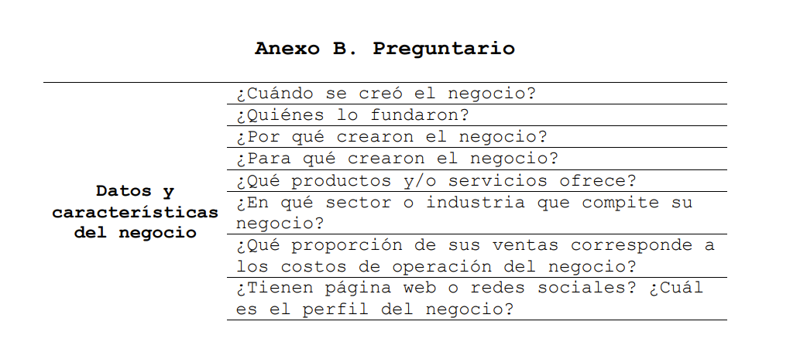
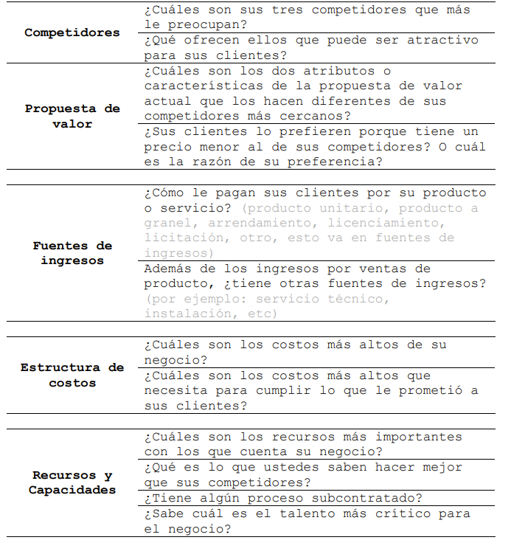
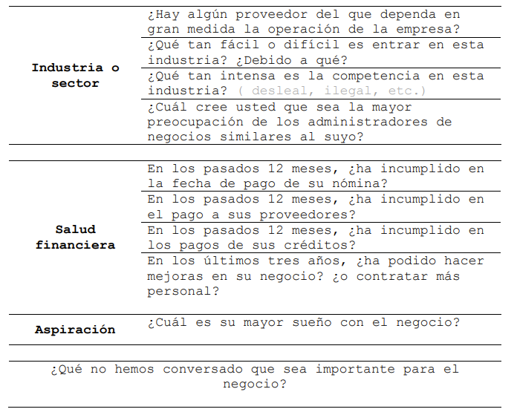

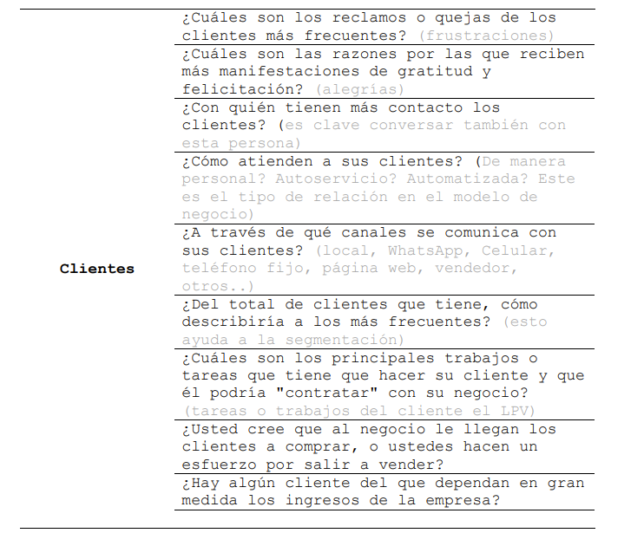



Circulo Dorado
CÍRCULO DORADO

Instruciones:
Diligenciar los recuadros del lado izquierdo (Propósico, Propuesta de valor y Productos y servicios), con la información relacionada al micronegocio que esá siendo sujeto de análisis y dando respuesta a las preguntas del círculo según corresponda.

PROPOSITO:

PROPUESTA DE VALOR:
¿Por qué?
¿Cómo?
PRODUCTOS Y SERVICIOS:
¿Qué?

Análisis VRIO
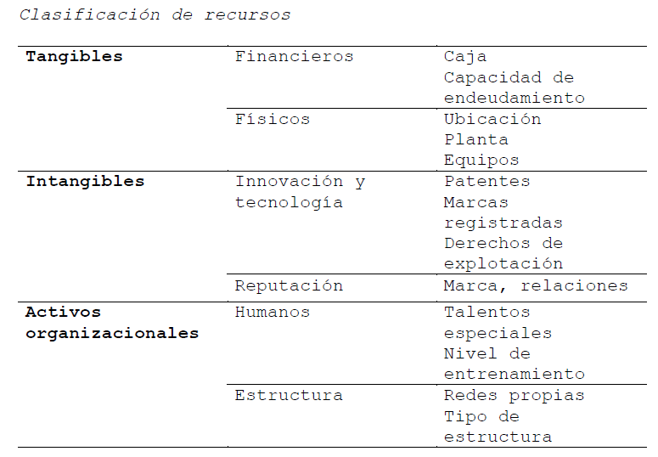
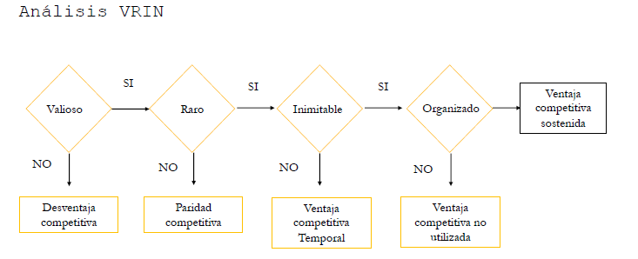
ANÁLISIS VRIO

Instruciones:
Teniendo en cuenta la clasificación de recursos (revisar teoría base tomada de Estramipyme en la parte inferior) enlistar en la columna "Recursos" de la siguiente tabla, todos los recursos con los cuenta el micronegocio en proceso de análisis, posteriormente en las columnas "Valioso", "Raro", "Inimitable" Y "Organizado", seleccione la opción "Si", "No" o "No aplica" segun corresponda; es importante tener claro que basados en la metodología de Análisis VRIO, las columnas se deben responder en este orden y en caso que la respuesta a una colunma anterior sea "No", la selección para las columnas siguientes será "No aplica". Tener en cuenta que la columna "Clasificación VRIO" está formulada y el resultado viene por defecto de la selección de las columnas anteriores.

RECURSOS DRINK UP

Recursos | Clasificación | Recurso | Valioso | Raro | Inimitable | Organizado | Clasificación VRIN
Tangibles | Fisicos |  | SI | NO | No Aplica | No Aplica | Paridad competitiva
 |  |  | SI | NO | No Aplica | No Aplica | Paridad competitiva
 |  |  | SI | SI | NO | No Aplica | Ventaja competitiva temporal
 |  |  | SI | NO | No Aplica | No Aplica | Paridad competitiva
Intangibles | Innovación |  | SI | SI | NO | No Aplica | Ventaja competitiva temporal
 |  |  | SI | NO | No Aplica | No Aplica | Paridad competitiva
 |  |  | SI | SI | SI | NO | Ventaja competitiva no utillizada
 |  |  | SI | NO | No Aplica | No Aplica | Paridad competitiva
Activos Organizacionales | Humanos |  | SI | SI | SI | NO | Ventaja competitiva no utillizada
 |  |  |  |  |  |  | Capacidad distintiva no utilizada: lo que sabemos hacer mejor que el cliente lo valora

Radar estratégico
RADAR ESTRATÉGICO

Instruciones:
En el Radar estratégico se calificara el micronegocio sujeto de análisis, en cada uno de los elementos claves del negocio sugerido por Estramipyme, Conocimiento del cliente, Conocimiento del negocio, Coherencia del modelo de negocio, Alineación en la comunicación interna y Salud financiera; cada elemento clave posee 4 niveles de calificación cuya descripción por elemento clave y nivel se encontrará en la para izquierda de la hoja de cálculo, posteriormente solo se debe seleccionar en la lista desplegable la calificacion elegida en la columna "Calificación" resaltada de color amarillo; tanto la columna de "Descripción de la clasificación" como el gráfico se actualizarán automaticamente.

 | Elementos claves del negocio | Descripción de Clasificacion | Calificación | Ideal | Conocimiento del Cliente
1 | Conocimiento del cliente | Solo describe al cliente desde una segmentación tradicional de mercado (estrato, edad, etc.). | 2 | 4 | Nivel | Descripción
2 | Conocimiento del negocio | Identifica en qué negocio está pero no cómo se diferencia de sus competidores. | 2 | 4 | 1 | Se le dificulta describir quién es su cliente.
3 | Coherencia del modelo de negocio | La propuesta de valor no es clara y se limita a la descripción del producto. | 1 | 4 | 2 | Solo describe al cliente desde una segmentación tradicional de mercado (estrato, edad, etc.).
4 | Alineación en la comunicación interna | Solo la administración conoce el propósito común. | 2 | 4 | 3 | Conoce su cliente, lo describe desde su estilo de vida, hábitos de consumo, comportamient, tareas por hace, dolores, alegrías.
5 | Salud Financiera | No se lleva información financiera de manera sistemática. | 1 | 4 | 4 | Identifica, además, si su negoci atiende solo uno o varios tipos de clientes. Diferencia en su negocio al cosumidor, el comprador y/o el cliente.

RADAR ESTRATÉGICO DRINK UP
 |  |  |  |  | Conocimiento del Negocio
 |  |  |  |  | Nivel | Descripción
 |  |  |  |  | 1 | Se le dificulta definir el negocio en el que está (quién es el clientem que tarea resuelve y cuáles son los productos o servicios que ofrece).
 |  |  |  |  | 2 | Identifica en qué negocio está pero no cómo se diferencia de sus competidores.
 |  |  |  |  | 3 | Identifica los recursos, actividades y aliados claves de su negocio.
 |  |  |  |  | 4 | Identifica el negocio en el que está y lo que sabe hacer mejor que sus competidores (capacidades distintivas). Además mantiene relaciones sanas con sus aliados claves.

 |  |  |  |  | Coherencia del modelo de negocio
 |  |  |  |  | Nivel | Descripción
 |  |  |  |  | 1 | La propuesta de valor no es clara y se limita a la descripción del producto.
 |  |  |  |  | 2 | Existe una propuesta de valor definida y clara, pero ésta no es plenamente coherente con el perfil del cliente.
 |  |  |  |  | 3 | Existe coherencia entre la propuesta de valor y el perfil del cliente, pero no con los demás elementos del modelo de negocio.
 |  |  |  |  | 4 | Existe coherencia entre la definición del cliente, la propuesta de valor y los demás elementos del modelo de negocio.

 |  |  |  |  | Alineación en la comunicación interna
 |  |  |  |  | Nivel | Descripción
 |  |  |  |  | 1 | Lo que comunica la administración es diferente a lo que comunica el nivel operativo.
 |  |  |  |  | 2 | Solo la administración conoce el propósito común.
 |  |  |  |  | 3 | Las personas entrevistadas entán alineadas en los objetivos de su área funcional, pero no con el propósito común.
 |  |  |  |  | 4 | El área administrativa y operativa le apuntan a un propósito común.

 |  |  |  |  | Salud Financiera
 |  |  |  |  | Nivel | Descripción
 |  |  |  |  | 1 | No se lleva información financiera de manera sistemática.
 |  |  |  |  | 2 | Los resultados financieros no son positivos; la empresa presenta dificultades, principalmente de liquidez.
 |  |  |  |  | 3 | Si bien los resultados financieros no son positivos, se llevan a cabo acciones deliberadas para mitigar los impactos y se tiene claridad de la ruta financiera por seguir.
 |  |  |  |  | 4 | Los ingresos de operación son muy superiores a los costos de operación, quedando un margen operacional que permitirá crecer en el futuro.

Hoja de Ruta
HOJA DE RUTA

Instruciones:
Para concretar la Hoja de ruta luego de concluidas las 5 etapas anteriores, se deben enlistar en la columna "Acciones Recomendadas" todas las acciones sugeridas para aumentar la percepción de valor del cliente o todo lo que se requiere para garantizar la propuesta de valor planteada en el paso anterior "Facilitar", luego se deben calificar las dos columnas resaltadas en naranja, correspondientes a los criterios de Facilidad en la implementación y el Impacto a la estrategia y el reto estratégico planteado; cada criterio tiene 5 niveles posibles de calificación, para determinar cual es el adecuado, se debe fundamentar en la "Tabla de parámentros de calificación" que se encuentra a toda la derecha de la hoja de calculo, una vez calificados ambos criterios tanto la columna de "Priorización" cómo la gráfica se van actualizando de forma autómatica.

Priorizacion de Acciones
Tabla parámetros de calificacion
N° | Acciones Recomendadas | Plazo Imediato | Corto Plazo | Mediano plazo | Facilidad en la implementación (X) | Impacto a la estrategia y al reto estratégico planteado (Y) | Priorización
1 | Formalizar Alianzas con Etigraf, INNBBE, Spron, Unicor, plasdecol, Cartones América, Duasrodas, Saporiti, Essentiall, Cronw Colombia, AOXLab. | x |  |  | 4 | 5
2 | Cronograma y asistencia a convenciones o congresos de empresarios según la programación de entidades como cámara de comercio, Ruta N y la ANDI. | x |  |  | 4 | 5 |  | Criterio\Calificación | 1 | 2 | 3 | 4 | 5
Impacto
3 | Identificación de brechas técnicas para realización del servicio de maquila y asociar un plan de acción. | x |  |  | 2 | 4 |  | Facilidad en la implementación | No se tienen los recursos en la empresa, se requiere una alta interacción con terceros y se requiere una invesión alta. | No se tienen algunos recursos en la empresa, se requiere de la interacción con tercesos y se requiere una mediana inversion. | No se tienen algunos recursos en la empresa, se requiere de la interacción con tercesos y se requiere una mínima inversion. | No se tienen algunos recursos en la empresa, se requiere de la interacción con tercesos y no se requiere ninguna inversion adicional. | Se tienen todo los recursos al interior de la compañía (conocimiento, herramientas, metodología) y no requiere ninguna inversión de dinero adicional
4 | Estadarización de proceso de manejo de linea de envasado. | x |  |  | 3 | 3 |  | Impacto a la estrategia y al reto estratégico planteado. | Se mantiene la propuesta de valor actual de la empresa y resuelve indirectamente el reto estratégico planteado. | Complementa la propuesta de valor actual de la empresa y resuelve indirectamente el reto estratégico planteado. | Genera un cambio significativo en la propuesta de valor de la empresa y resuelve indirectamente el reto estratégico planteado. | Genera un cambio significativo en la propuesta de valor de la empresa y resuelve directamente el reto estratégico planteado. | Genera un cambio completo en la propuesta de valor de la empresa y resuelve directamente el reto estratégico planteado.
5 | Capitalización del conociento sobre el sistema de envasado y de la industria (Procedimientos, estándares, lista de conctactos) | x |  |  | 4 | 2 |  | NOTA: Es importante considerar los siguientes aspectos: 1. Cuando en la herramienta se refiere a terceros pueden ser proveedores, clientes, competencia, entidades gubernamentales o cualquier otra entidad externa. 2. Directamente se refiere a cambios inmediatos y de fácil percepción por parte del cliente, para el caso de indirectamente se refiere a un menor nivel de ambos aspectos.
6 | Definir una estructura de costos para el servicio de maquila. | x |  |  | 4 | 5
7 | Definir estrategia de mercadeo de la marca propia" XHOT" fundamentada en redes sociales y asistencia de eventos culturales como conciertos y ferias. | x |  |  | 2 | 1
Facilidad
8 | Estructurar redes sociales para promoción de servicio de máquilas orientados al segmento de mercado propuesto. |  | x |  | 3 | 3
9 | Establecimiento de estrategias en tiempos de respuesta o que garanticen disponibilidad de insumos críticos ya sea por distancia, preparación o desarrollo y fabricación (lata, kit endulzante y etiquetas) orientado al cumpliento de las fechas comprometidas |  | x |  | 1 | 5
10 | Busqueda de espacios de almacenmiento que cumplan con todos los requirimientos de innocuidad para complementar capacidad instalada |  | x |  | 1 | 2
11 | Formalizar cronograma de agendas con proveedores y competencia cercana para revisar novedades en los portafolios y tendencias del mercado |  | x |  | 3 | 5
12 | Investigación sobre materias primas homologos pero que aporten mayores beneficios al consumidor final (nutrición, fuentes naturales, saludables, etc) |  | x |  | 2 | 4
13 | Implementación de software o herramienta ofimatíca (macro en excel) que integre constos de inventarios y de producción, es decir, que permita registrar, controlar y mantener los niveles de inventario actualizado según unidades producidas y por ende costos reales de producción. |  | x |  | 4 | 3
14 | Aprovechar la holgura en la capacidad de producción que se tiene en la línea de embotellado instalada ( ya sea nuevas lineas de marca propia o con servicio de maquila) |  | x |  | 2 | 5
15 | Implementar facturación eléctrónica |  | x |  | 3 | 4
16 | Cerficaciones BPM que den mayores garantías y respaldo ante entidades gubernamentales. |  |  | x | 1 | 4
17 | Mayor automatización de los procesos de carbonatación y cerrado de lata |  |  | x | 2 | 4
18 | Desarrollar nuevas líneas de productos enmarcados en la tendecia de bebida funcional (saludables y de sabores novedosos) |  |  | x | 2 | 5
19 | Realizar este ejecicio estratégico por lo menos 1 vez al año para nutrir los lienzos y establecer nuevas estrategias de crecimiento iniciando con la aplicación para clientes finales de XHOT (B2C) |  |  | x | 5 | 5

